Year Max Temp
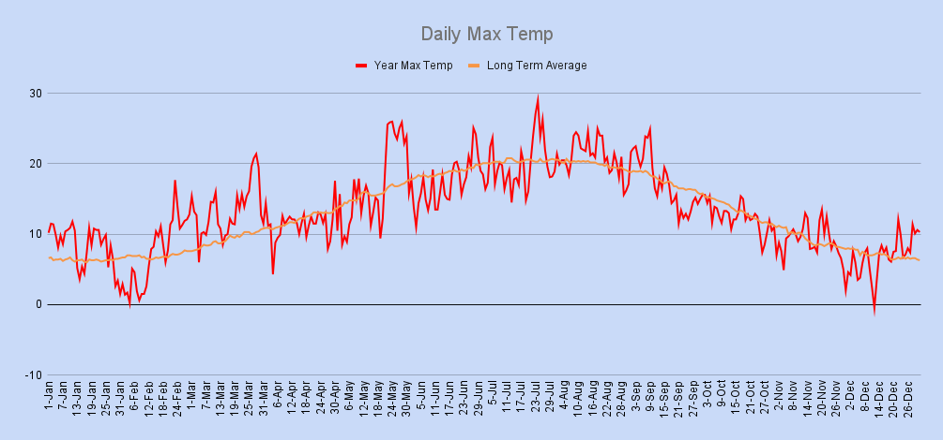

Year Min Temp
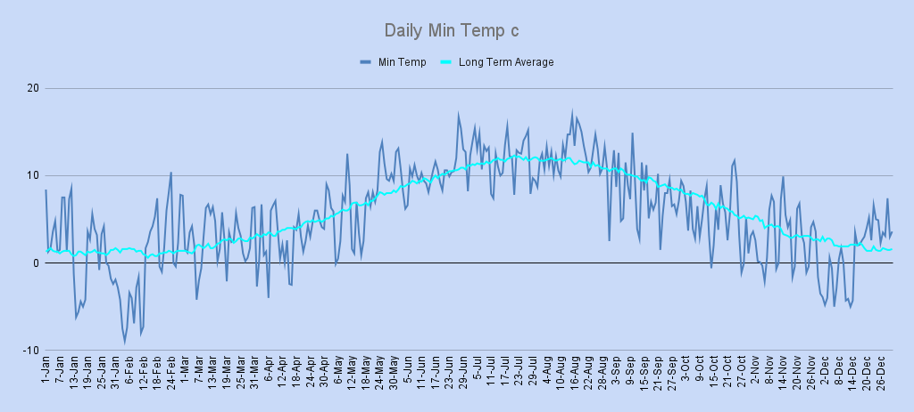

Year Wind Rose
Wind Rose

Year Wind Av & Max Gust
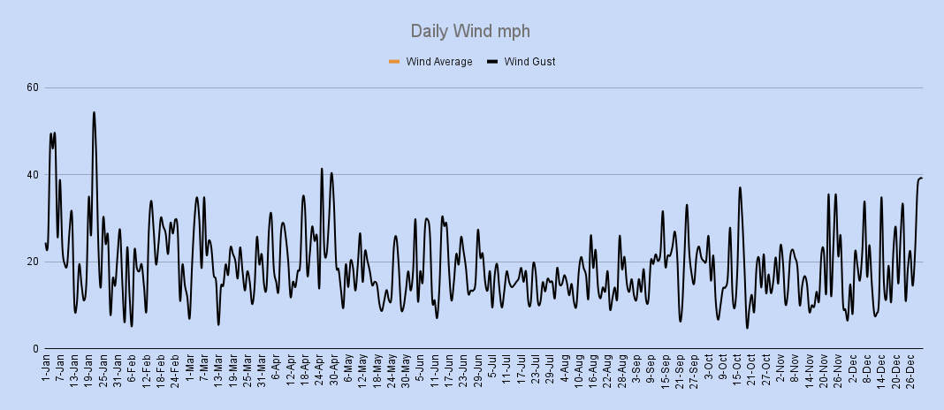

Year Rain
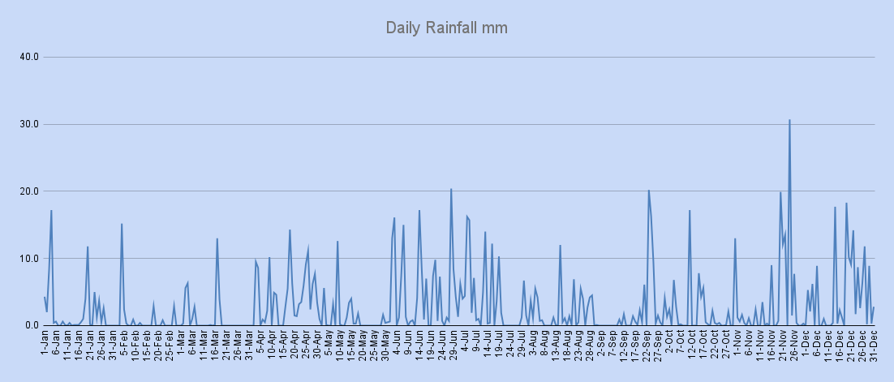

Year Snow
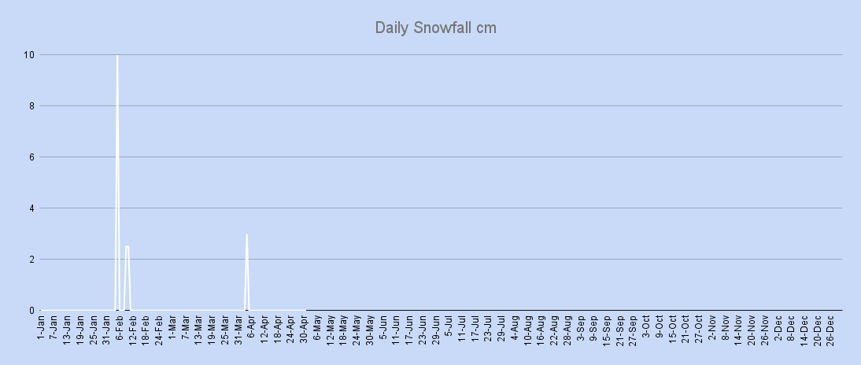

Year Air Pressure
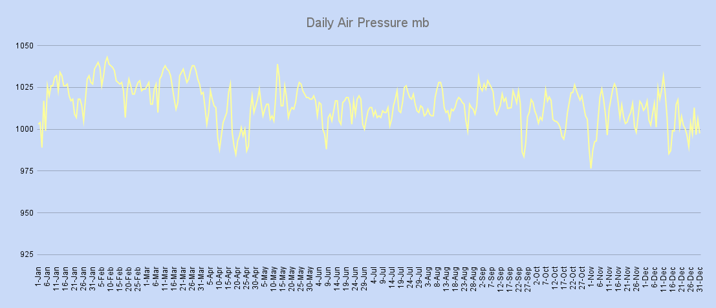

Sun Hours
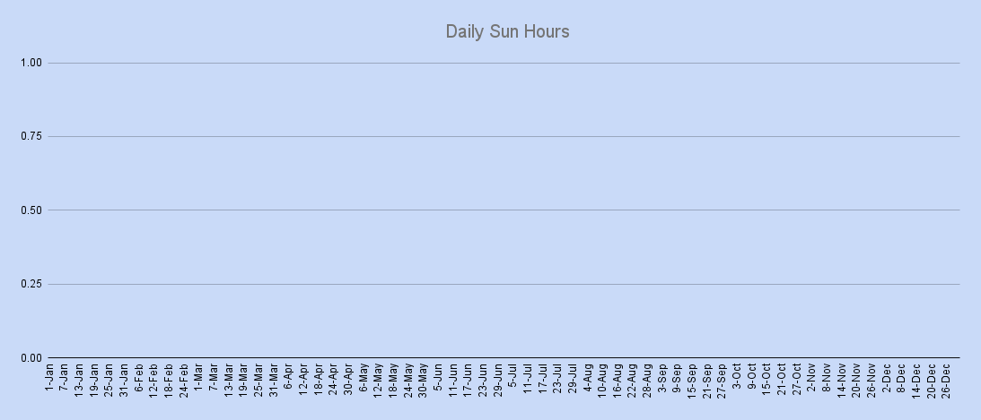

Daily Mean
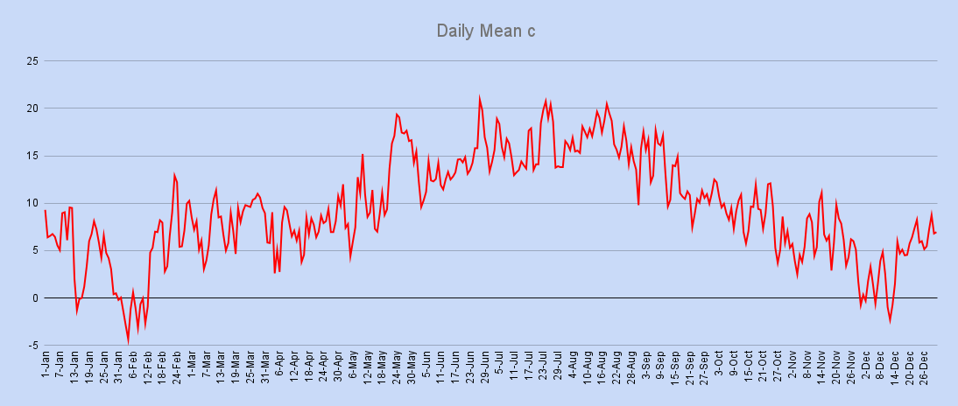

Monthly Mean
Monthly Mean c
 | Average | Actual

C.E.T,Rainfall & Sun Averages
Year Rainfall in mm
 | Tamworth Rainfall | Average Rainfall
Month | C.E.T Ave Temp 1971-00 | C.E.T Ave Tamworth | C.E.T Ave Dfference
January | 4.2 | 4.9 | 0.7
February | 4.2 | 3.8 | -0.4
March | 6.3 | 8.1 | 1.8
April | 8.1 | 7.1 | -1.0
May | 11.3 | 12.0 | 0.7
June | 14.1 | 13.9 | -0.2
July | 16.5 | 15.8 | -0.7
August | 16.2 | 16.6 | 0.4
September | 13.7 | 12.6 | -1.1
October | 10.4 | 8.9 | -1.5
November | 6.9 | 5.8 | -1.1
December | 5.1 | 3.9 | -1.2
Year | 9.7 | 9.4 | -0.3

 |  |  |  | Ave Rainfall | jan | feb | mar | apr | may | jun | jul | aug | sep | oct | nov | dec | Year Total
 |  |  |  | 1971-00 Ave | 76 | 55.5 | 62 | 57.1 | 55.7 | 63 | 51.8 | 65.2 | 69.2 | 74.1 | 73.2 | 82.7 | 785.5
 |  |  |  | 2012 | 64.8 | 25.8 | 33.1 | 125.7 | 36.2 | 154.7 | 115.7 | 60.8 | 66.0 | 67.6 | 106.9 | 140.6 | 997.9

Year Sun Hours

 |  |  |  | Ave Sun Hours | jan | feb | mar | apr | may | jun | jul | aug | sep | oct | nov | dec | Year Total
 |  |  |  | 1971-00 Ave | 55.1 | 72 | 116.7 | 147.1 | 193.3 | 192.6 | 194 | 170.7 | 130.7 | 100.2 | 66.2 | 62.6 | 1501.2
 |  |  |  | 2012 | 0.0 | 0.0 | 0.0 | 0.0 | 0.0 | 0.0 | 0.0 | 0.0 | 0.0 | 0.0 | 0.0 | 0.0 | 0.0

